关系图
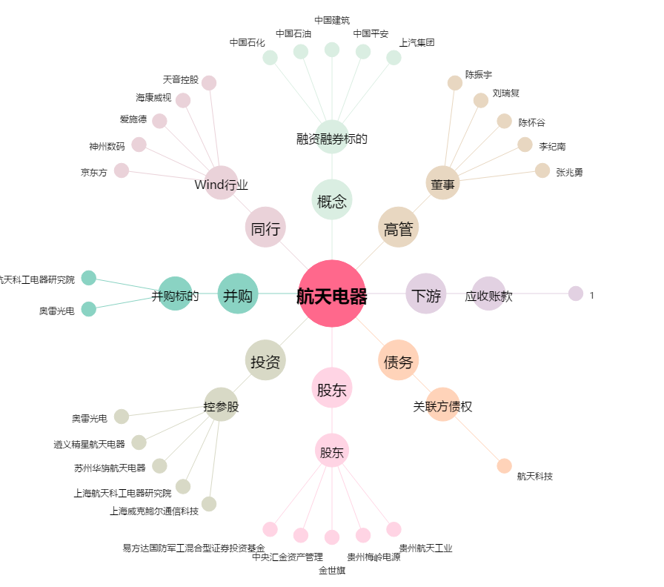
航天电器[002025.SZ] - 关系概览图

